Sheet1
生徒管理システム追加項目

No.2,3,4,5対応イメージ
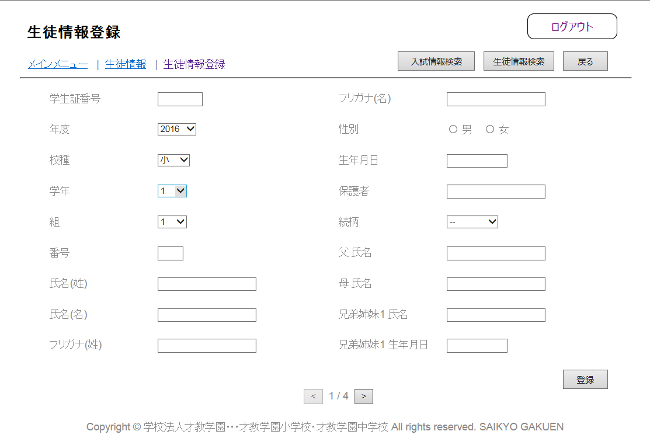

父のフリガナ
父の生年月日
（No2,3）

母のフリガナ
母の生年月日
（No4,5）

削除

No.2,3,4,5
父、母それぞれの氏名の下に「フリガナ」、「生年月日」の順でテキストボックスを追加します。

※兄弟姉妹1～3は削除し、最終ページに家族構成1～8を追加します。

No.17,25対応イメージ-1
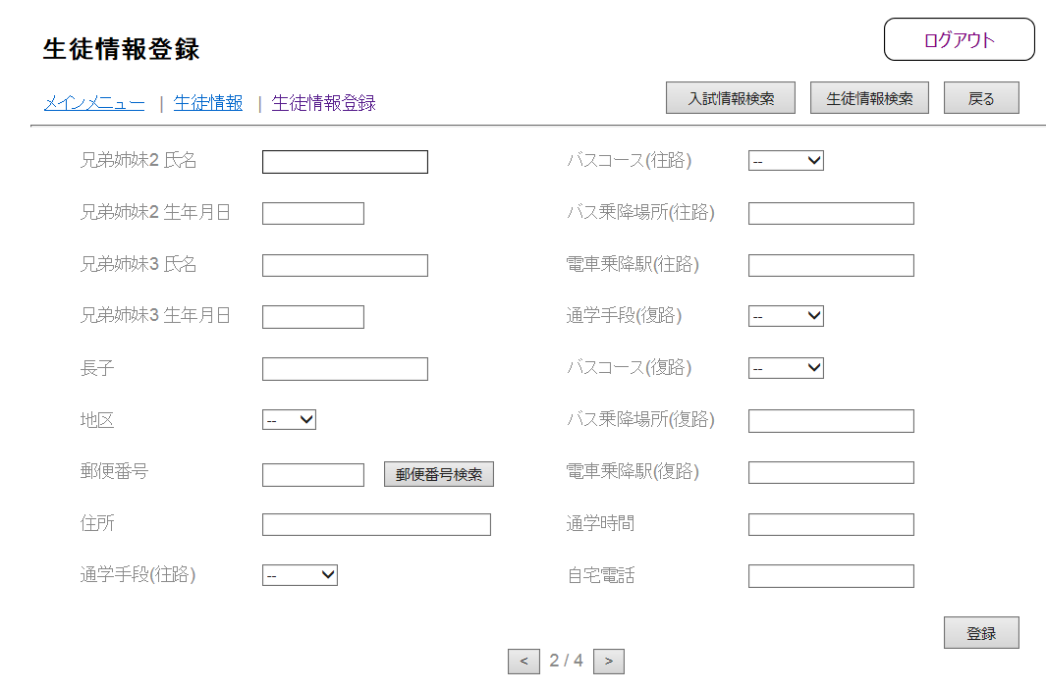

No.17に置き換え
削除

ボタン追加 ※１
（No.17）

チェックボックスに変更
（No.25）

No.17に置き換え

No17に置き換えるかどうか？

ボタン追加 ※１
（No.17）

※１ 通学手段入力画面
往路 / 復路

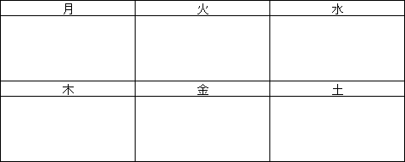

No.17
通学手段の入力は、ボタン押下後に※１画面が表示され、※１画面上で入力します。
通学時間を曜日ごと持つかは要検討

No.25
チェックボックスに変更します。
このチェックボックスは生徒情報画面表示時に、
生徒にリンクされている兄弟の中で最年長者の場合にチェックを付けます。
チェックの値は手入力でも変更可能です。
兄弟リンクについては、別紙 兄弟リンクについてを参照
No.17,25対応イメージ-2

本人写真
家族構成
通学情報

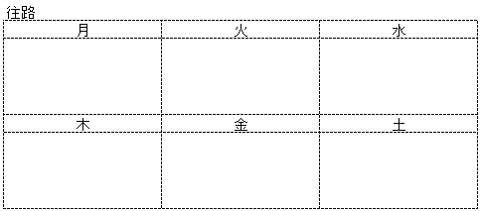
通学情報タブを追加
タブの位置は要検討

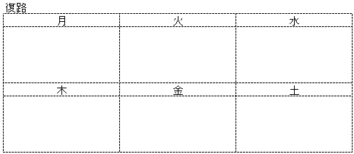

No.17
入力した通学手段は生徒情報照会削除画面に通学情報タブを追加し、そのタブ内に表示します。
タブ位置は要検討

No.7,15,31対応イメージ
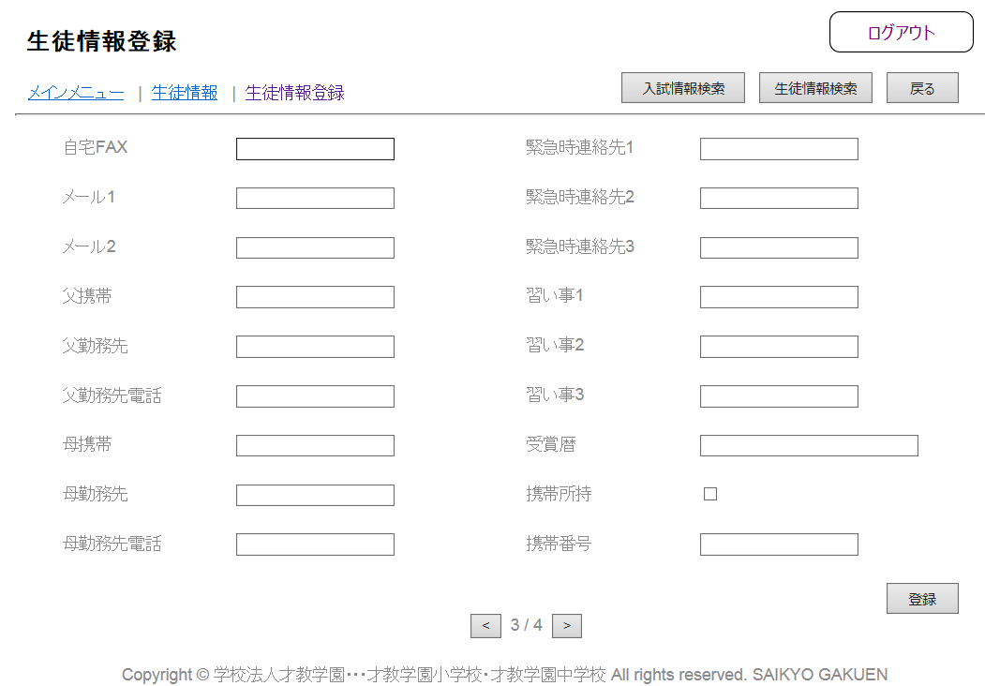

緊急連絡先1種別
（No.7）

緊急連絡先2種別
（No.7）

緊急連絡先3種別
（No.7）

習い事1 分野
習い事1 教室名、場所
習い事1 曜日
（No.15）

習い事2 分野
習い事2 教室名、場所
習い事2 曜日
（No.15）

習い事3 分野
習い事3 教室名、場所
習い事3 曜日
（No.15）

テキストエリアに変更
（No.31）

No.7
緊急時連絡先1,2,3それぞれの下に、種別コンボボックス（自宅、父携帯、母携帯、父勤務先、母勤務先、その他）と入力テキストボックスを追加します。
種別にその他が選択された場合、入力テキストボックスを活性化します。

No.15
習い事1,2,3それぞれの下に、「習い事 分野」、「習い事 教室名、場所」、「習い事 曜日」のテキストボックスを追加します。

No.31
テキストエリアに変更します。
No.18,19,20,21,22,23,25対応イメージ
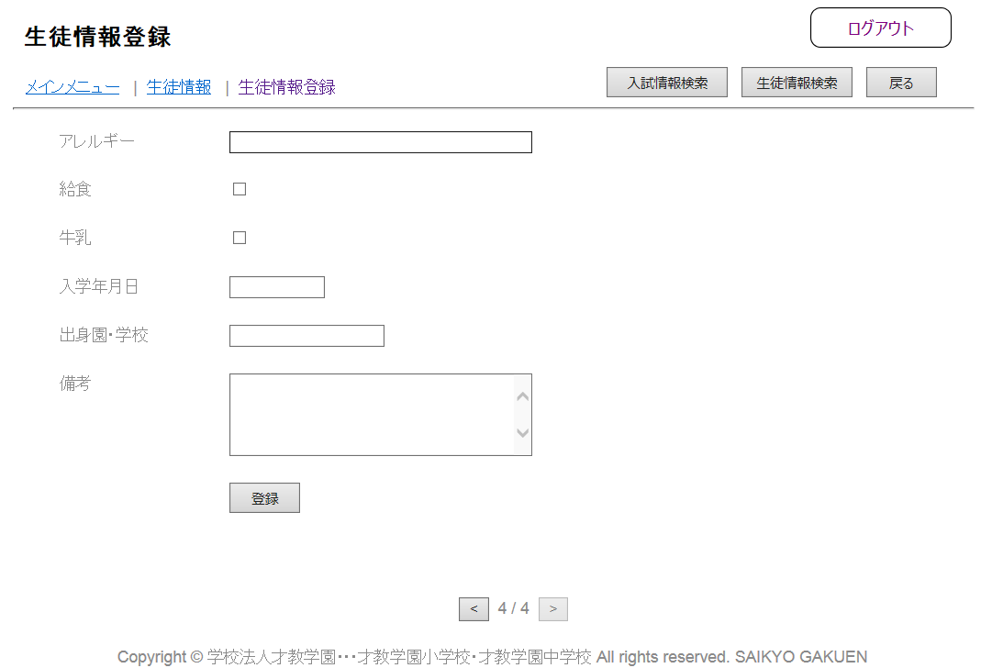

テキストエリアに変更
（No.25）

幼稚園
小学校
小学校 転入（チェックボックス、日付）
小学校 転出（チェックボックス、日付）
中学校
中学校 転入（チェックボックス、日付）
中学校 転出（チェックボックス、日付）
進路 高校
進路 進学先
進路 就職先
卒業生本人の連絡先
引越先の住所
（No.18,19,20,21,22,23）

No.18,19,20,21,22,23
出身園・学校の下に、幼稚園～引越先の住所までを追加します。

No.25
テキストエリアに変更します。

No.9,10,11,12,13,14,26,28,30対応イメージ-1

生徒検索を行い、兄弟リンクを行った場合、学生証番号を表示。
※リンクを張るかどうか要検討

家族構成1 氏名
生徒検索
家族構成3 氏名
生徒検索
(9999999)
(9999999)

家族構成1 生年月日
家族構成3 生年月日

家族構成1 続柄
or
?
家族構成3 続柄
or
?

家族構成1 所属
家族構成3 所属

家族構成2 氏名
家族構成4 氏名
生徒検索
生徒検索
(9999999)
(9999999)
家族構成2 生年月日
家族構成4 生年月日

家族構成2 続柄
or
?
家族構成4 続柄
or
?

家族構成2 所属
家族構成4 所属

No.9,10,11,12,13,14

No.9,10,11,12,13,14,30
生徒情報登録画面の最終ページに追加します。（兄弟姉妹1～3は置き換え）

No.26
生徒情報登録時に登録する生徒にリンクしている兄弟の生徒情報を上書きします。
上書項目は要検討

No.28
家族構成1～8氏名それぞれの横に生徒検索ボタンを追加します。生徒検索を行うと、家族構成に兄弟リンクが行われ、氏名の下に学生証番号が追加されます。
No.9,10,11,12,13,14,26,28,30対応イメージ-2

家族構成5 氏名
生徒検索
家族構成7 氏名
生徒検索
(9999999)
(9999999)

家族構成5 生年月日
家族構成7 生年月日

家族構成5 続柄
or
?
家族構成7 続柄
or
?

家族構成5 所属
家族構成7 所属

家族構成6 氏名
家族構成8 氏名
生徒検索
生徒検索
(9999999)
(9999999)
家族構成6 生年月日
家族構成8 生年月日

家族構成6 続柄
or
?
家族構成8 続柄
or
?

家族構成6 所属
家族構成8 所属

兄弟リンク時の学生証番号を生徒情報照会画面へのリンクにするかどうか要検討
続柄について、自由入力にするか、コンボボックス選択にするか要検討

No.9,10,11,12,13,14,26,28,30対応イメージ-3

本人写真
家族構成
通学情報

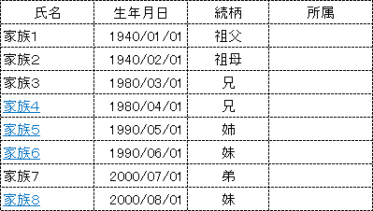
家族構成タブを追加
タブの位置は要検討

兄弟リンクが行われている場合、生徒情報照会画面へ遷移
遷移先の生徒情報について、以下の情報は最新を表示
・年度
・学種
・学年
・組
・番号

No.9,10,11,12,13,14,28
入力した家族構成は生徒情報照会削除画面に家族構成タブを追加し、そのタブ内に表示します。
タブ位置は要検討

兄弟リンクをクリックした場合、生徒情報照会削除画面へ遷移します。
その際、遷移先の生徒情報は最新の生徒情報を表示します。

No.1対応イメージ
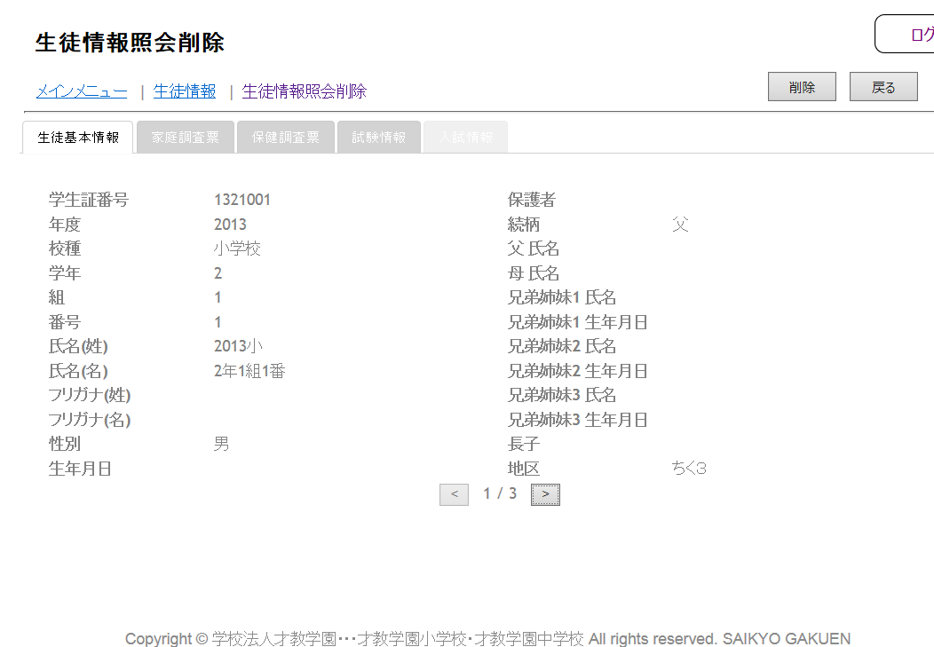

本人写真
家族構成
通学情報


生徒本人画像
画像ファイルの表示は、家庭調査票、保険調査票と同様の仕様
（webapp/pupilsphoto配下に生徒本人写真を予めアップロードしておく必要あり）
生徒本人写真タブを追加
タブの位置は要検討
（No.1）

No.1
生徒情報照会削除画面にて、本人写真タブを追加し、本人写真を表示します。
タブ位置は要検討

No.29対応イメージ
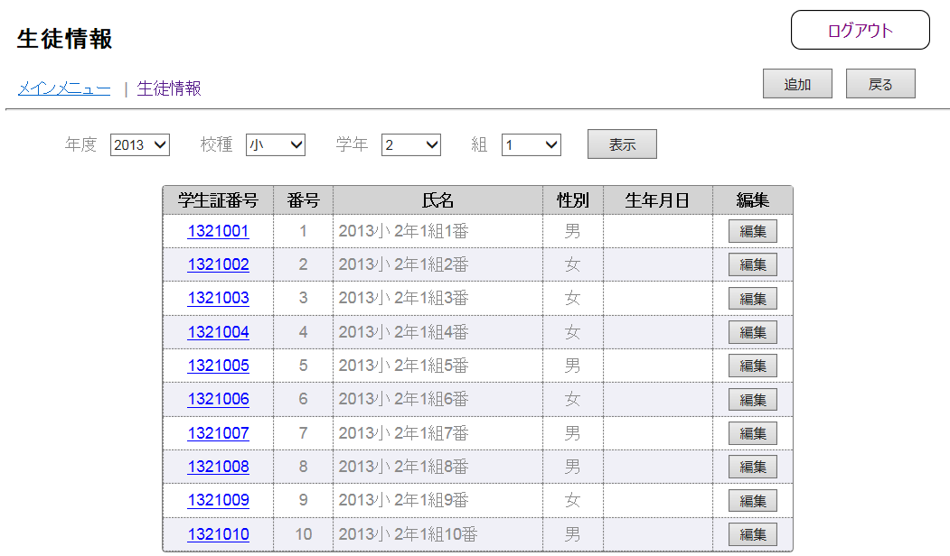

転出した生徒の行は灰色で表示する
（画面は灰色に変えていません）

No.29
生徒情報の転出チェックが入っている生徒は生徒情報検索時に灰色の行で表示します。

No.33対応イメージ


氏名
要検討：その他検索条件
Excel出力

No.33（32）
検索条件を追加します。
その他検索条件については要検討
また、CSV出力ではなくExcel出力機能に変更します。
Excel出力時には、「学生証番号」列を先頭に、「姓 名」列を「名」列の後ろに追加します。

No.34対応イメージ
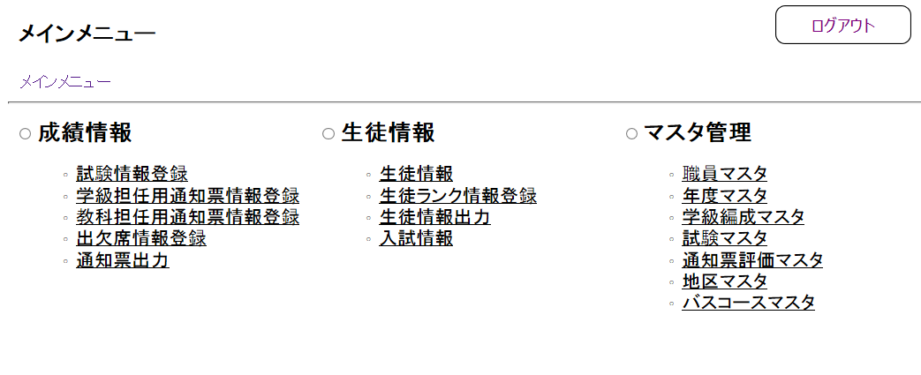

・生徒情報取込

生徒情報取込

Excel参照

取込

取り込みを行うExcelのフォーマットは、生徒情報出力時のExcelと同じフォーマットとします。
取り込み時の仕様は以下の通り
生徒基本情報を学生証番号にて検索する
存在する場合
生徒基本情報を取り込むExcelの値にて上書き

存在しない場合
何もしない
No.6,8,16
入力項目の追加箇所を要検討

その他 生徒情報編集制限について
編集ボタン、削除ボタン押下時にパスワードを求められるようになります。
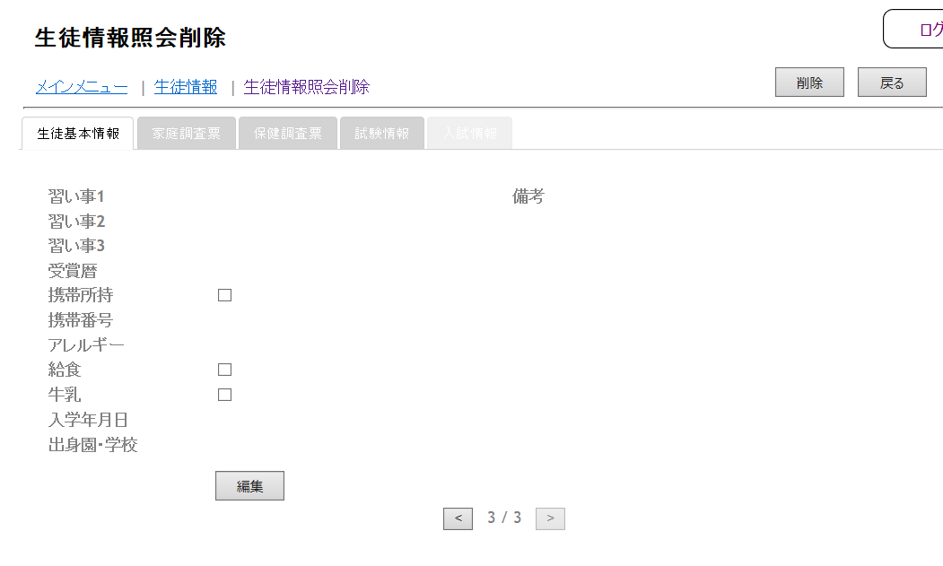

パスワード入力が必要です。

実行
キャンセル

